ajiaco
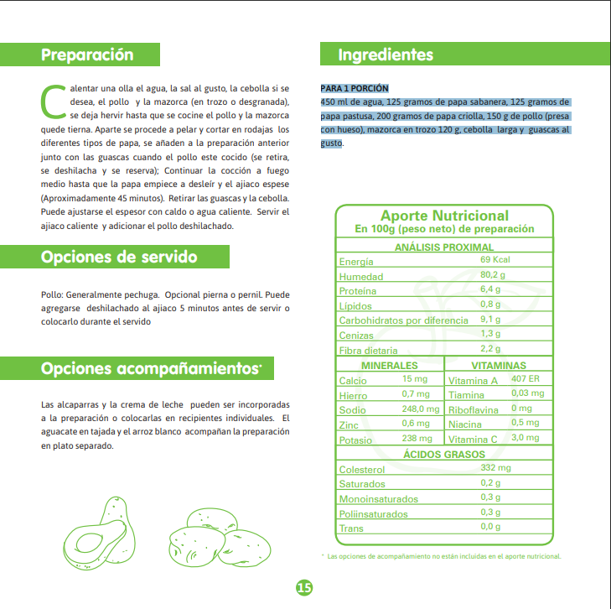
 | gramos | kilos | precio kilo | precio | precio estimado porcion ajiaco | $ 3,920.43
Papa sabanera | 125 | 0.125 | 0 | 0
Papa parda pastusa | 125 | 0.125 | 1931 | 241.375
Papa criolla limpia | 200 | 0.2 | 4060 | 812
Pechuga de pollo | 150 | 0.15 | 16081 | 2412.15
Chócolo mazorca | 120 | 0.12 | 1720 | 206.4
Cebolla junca Aquitania | 100 | 0.1 | 2485 | 248.5
guascas | 50 | 0.05 | 0 | 0

